Sheet2
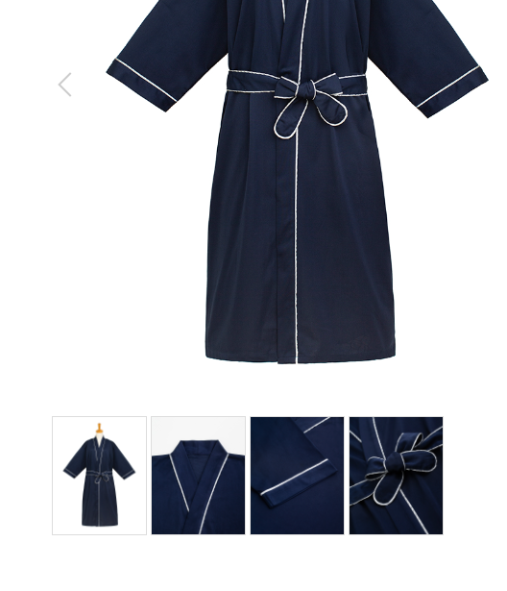
ガウン
製品番号: | GS-G010
分類 | GOWN ガウン
素材： | ポリエステル100％

 | 本张图片大图，细节图有标志，去掉标志

 |  | 1.修饰图片，去掉小胳膊，小夹子，背景
 |  | 2.本章图片有细节图。 | 图例如下

